Sayfa1
Bir ağaçtaki tüm düğümlerin sağ alt ağaçları ve sol alt ağaçları arasındaki yükseklik farkı en fazla 1 ise, o ağaç dengeli olarak tanımlanır. Ağaçların dengeli olması onların yüksekliğini azaltarak ağaç üzerinde çalışan algoritmaların performansını arttırır. |  | İkili Arama Ağacı (Binary search tree)

 |  | Binary Search Tree Projesi (BST.)
Örneğin boş bir ikili arama ağacına 1, 2, 3, 4, 5, 6, 7 elemanlarını sırayla eklediğimizi düşünelim. Bu durumda elemanlar hep sağ tarafa ekleneceği için ağaç esasen bir bağlı listeye dönüşür. Halbuki, aynı elemanlar, yüksekliği 3 olan bir ağaca da yerleştirilebilirlerdi. Bu durum, dengeli ikili arama ağaçlarının icadına yol açmıştır.

 |  | 7 | 5 | 1 | 8 | 3 | 6 | 0 | 9 | 4 | 2

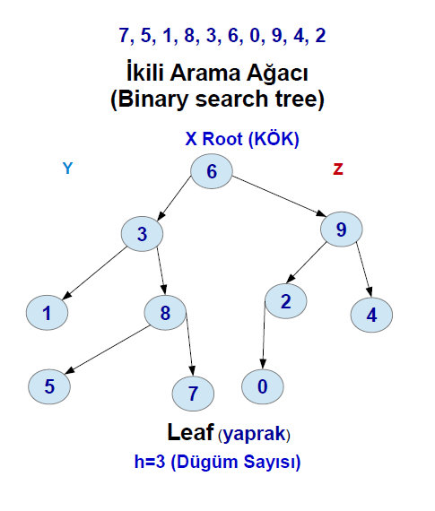
 |  |  |  |  |  |  | x
 |  |  |  | Y |  |  | ROOT |  |  | Z
 |  |  |  |  |  |  | 6
 |  |  |  | 3 |  |  |  |  |  | 9

 |  |  | 1 |  | 8 |  |  | 2 |  |  |  | 4

 |  |  |  | 5 |  | 7 |  | 0

 |  |  |  | Leaf (yaprak)
 |  |  | İkili arama ağacı, verileri organize etmek için kullanılan bir çeşit ikili ağaçtır. İkili ağaçtan temel farkı, verilerin sıralanmış bir şekilde tutulmasıdır, bu sayede ikili arama algoritmasının kullanılmasına imkân verir. |  |  |  |  | İkili arama ağaçlarında; her düğümün sağ çocuğu kendisinden büyük, sol çocuğu ise kendisinden küçüktür. Bu ağaçlarda çalışan arama algoritması önce kökten başlar, eğer aranan eleman kökten büyükse (Z) sağ çocuğa, kökten küçükse (Y) sol çocuğa ilerler. Böylece, eleman bulunana yapraklara kadar yinelemeli bir şekilde ilerleme sağlanır.

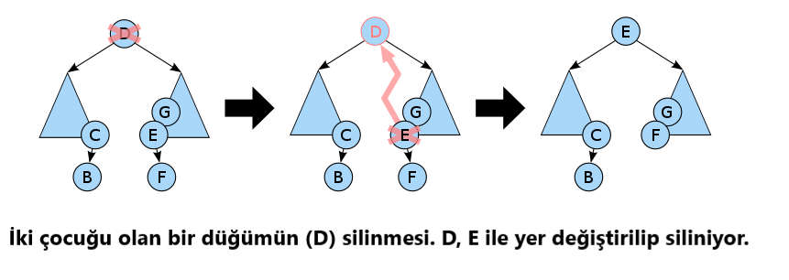
 | Silme işlemi üç başlık altında incelenebilir. Eğer, Silinecek düğümün çocuğu yoksa: basitçe düğüm silinir. Silinecek düğümün tek çocuğu varsa: düğüm silinir ve tek çocuk silinen düğümün yerine taşınır. Silinecek düğümün iki çocuğu varsa: silinecek düğüme D diyelim, D'yi silmeden önce D'den büyük en küçük eleman bulunur (inorder successor) buna da E diyelim. E ile D yer değiştirilir ve ardından D silinir.

